상품제안서
제로웨이스터 애착토끼인형 리유저블컵 3color | 상품코드: S29822

 |  |  |  |  |  |  | 02-713-8555 | www.synergygift.co.kr
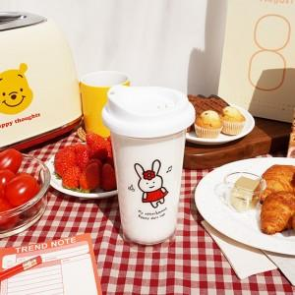

【상세/제작정보】

【인쇄/포장옵션】 | 실크, 풀칼라 / 포장불가능

【공급단가】 | 수량 | 50~ | 100~ | 500~ | 1,000~ | 2,000~
*VAT별도 | 레드 | 7,830원 | 7,540원 | 7,250원 | 6,960원 | 6,780원
 | 블루 | 7,830원 | 7,540원 | 7,250원 | 6,960원 | 6,780원
 | 그린 | 7,830원 | 7,540원 | 7,250원 | 6,960원 | 6,780원

【상품 URL】 | https://www.synergygift.co.kr:443/src/goods_detail.php?gdno=29822

